Link Video học
Link Video học Web: | https://www.youtube.com/watch?v=6ca7Roj_NfE&list=PLPNLZmPSwSkc0jZwYBIxHjACQrq16lJQe
Link trang web mẫu: | ivymoda.com

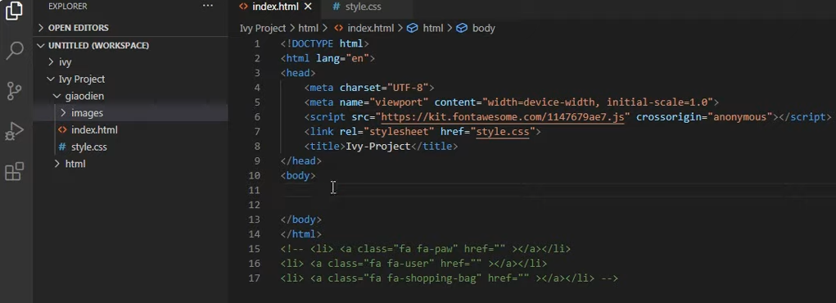

Quên mất không nghĩ ra, ghi chú luôn vào trong File Code cho dễ hiểu.

Cách xem Code của một trang Web:

 |  |  |  |  | sử dụng cho phòng PC đông dương 1
 |  | pass: gà lại lập trình |  | IT@050998
 |  |  | ID:

định danh thẻ bằng id hoặc Class.

Id và Class.
id và Class trong HTML.

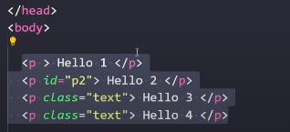
 | Class và id.

 | nhiều thẻ có thể chung class

Tạo ra SearchBox
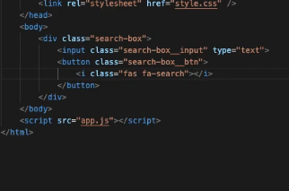

Cách để sử dụng Icon trong HTML
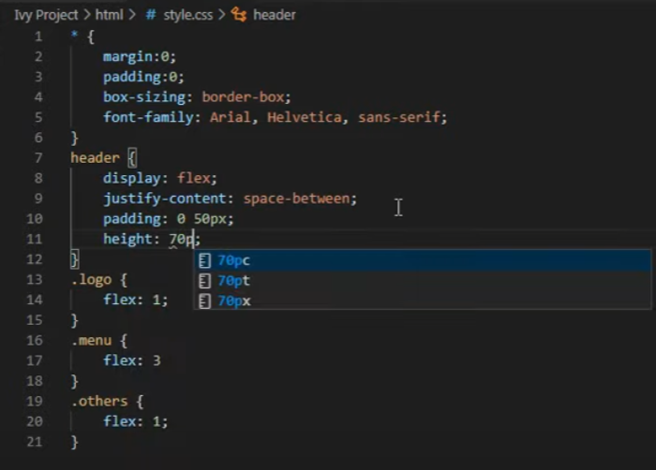
Nhúng phần Font Icon.

